Volumi allenamento
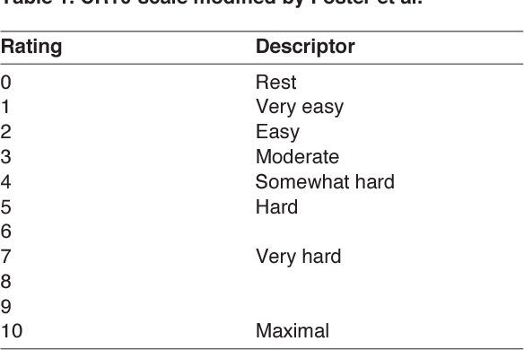
 | Seduta 1 |  |  |  | Seduta 2 |  |  |  |  | Seduta 3 |  |  |  | Seduta 4
 | Blocchi flash. |  |  |  | Blocchi lenti |  |  |  |  | Blocchi project |  |  |  | Blocchi lenti
Settimana | Durata/Serie | Recupero | Durata e Serie | RPE seduta | Durata/Serie | Movimenti | Recupero | Durata e Serie | RPE seduta | Durata/Serie | Recupero | Durata e Serie | RPE seduta | Durata/Serie | Movimenti | Recupero | Durata e Serie | RPE seduta
2023-07-06 | Fino a 45' | Almeno 3' |  |  | 2-3 | 6-9 | Fino a 5' |  |  | Fino a 50' | 2'30" fra tentativi buoni |  |  | 2-3 | 8-12 | Fino a 6'
 | Fino a 55' | Almeno 3' |  |  | 2-4 | 6-9 | Fino a 5' |  |  | Fino a 50' | 2'30" fra tentativi buoni |  |  | 2-4 | 8-12 | Fino a 6'
 | Fino a 55' | Almeno 3' |  |  | 2-4 | 6-9 | Fino a 5' |  |  | Fino a 60' | 2'30" fra tentativi buoni |  |  | 3-4 | 8-12 | Fino a 6'
 | Fino a 65' | Almeno 3' |  |  | 2-5 | 6-9 | Fino a 5' |  |  | Fino a 60' | 2'30" fra tentativi buoni |  |  | 3-5 | 8-12 | Fino a 6'

 |  | SCALA RPE Per valutazione intensità seduta

